상품제안서
샤오미 무선 충전 거치대 80W 적응형 휴대폰 스탠드 | 상품코드: S43835

 |  |  |  |  |  |  | 02-713-8555 | www.synergygift.co.kr
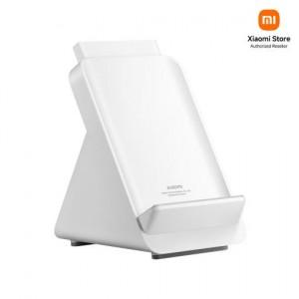

【상세/제작정보】

【인쇄/포장옵션】 | 레이저 / 포장지포장

【공급단가】 | 수량 | 5~ | 30~ | 100~ | 300~ | 500~
*VAT별도 | 단가 | 109,310원 | 104,170원 | 100,780원 | 98,160원 | 96,510원

【상품 URL】 | https://www.synergygift.co.kr:443/src/goods_detail.php?gdno=43835

